Result 2020-09-14
FPGA/Thao tác trên 3DViewer bằng cử chỉ
Test tích hợp/ Danh mục cần test

written by tvq_huy at Brycen Vietnam, 2020/09/14 ※unauthorized use is prohibited

ID | Case | Steps | Expected result | Result |  |  | Note
 |  |  |  | Actual Result | Pass/Fail | Filled by
1 | Hành vi bình thường của người dùng và chức năng thao tác trên 3DViewer bằng cử chỉ
1-1 | Kích hoạt chức năng bằng file 3dviewer.ini | 1) Thêm cờ kích hoạt "mode_control_by_gesture=True" vào file 3dviewer.ini 2) Mở ứng dụng 3DViewer 3) Thông báo chế độ điều khiển bằng cử chỉ đã được bật 4) Webam được bật và hình ảnh hiển thị ở góc trên bên phải màn hình | - Thông báo chức năng đã được kích hoạt, webcam được bật và hình ảnh thu được từ webcam được hiển thị góc trên bên phải màn hình. - Thông báo lỗi và hoặc nguyên nhân dẫn đến chế độ điều khiển bằng cử chỉ không được kích hoạt. | - Một số thông báo về nguyên nhân vẫn chưa được hiển thị như: máy tính không có webcam, hay webcam đang được sử dụng cho một mục đích khác. | Fail | Huy
1-2 | Kích hoạt chức năng bằng tay | 1) Mở ứng dụng 3DViewer 2) Chọn chức năng "Control By Gesture" ở TOOLKIT MENU 3) Bật chế độ thông qua nút ON_OFF trong bảng điều khiển 4) Webcam được bật và hình ảnh hiển thị ở góc trên bên phải màn hình | - Hình ảnh người dùng được hiển thị, thông báo chế độ điều khiển bằng cử chỉ được bật lên - Thông báo lỗi cho trường hợp không mong muốn |  | Pass | Huy
1-3 | Kích hoạt chức năng bằng phím tắt | 1) Mở ứng dụng 3DViewer 2) Nhấn phím tắt "G" 3) Webcam được bật và hình ảnh hiển thị ở góc trên bên phải màn hình | - Sử dụng phím tắt có thể đồng thời bật và tắt chế độ điều khiển bằng cử chỉ - Thông báo lỗi và thông báo chế độ đã được bật vẫn được hiển thị đầy đủ đến người dùng |  | Pass | Huy | low quality image
1-4 | Thiết lập kết nối với server nhận dạng thông qua bảng điều khiển | 1) Mở ứng dụng 3DViewer 2) Chọn chức năng "Control By Gesture" ở TOOLKIT MENU 3) Bật chế độ thông qua nút ON_OFF trong bảng điều khiển 4) Webcam được bật và hình ảnh hiển thị ở góc trên bên phải màn hình 5) Điền thông tin về IP và Port vào ô TextField tương ứng 6) Nhấn nút Start và đợi thông báo kết nối thành hoặc thất bại trên màn hình | - Người dùng có thể linh hoạt trong việc kết nối đến server nhận dạng thông qua IP và Port - |  | Fail | Huy
1-5 | Bảng trợ giúp cử chỉ để trợ giúp cho người dùng | 1) Open Chrome 2) Type http://192.168.2.1 in the address bar 3) After log in screen appear, type user name User1 and password pass1 4) Press Enter or click button Login 5) The main screen appear 6) Check if current image mode is DEPTH 7) Press Submit button 8) The DEPTH image appear | Bảng trợ giúp có thể gợi ý và cung cấp cách biểu diễn cử chỉ trường tượng nhất cho người dùng, để họ có thể quan sát và biểu diễn được cử chỉ mong muốn | - Hình ảnh vẫn chưa đồng đều về kích thước, chữ cái bố trí trong ảnh vẫn chưa thống nhất về vị trí đặt - Do được nhìn ở các góc khác nhau nên có thể gây khó khăn cho người dùng trong việc biểu diễn lại cử chỉ | Pass | Huy
near pixel become red
far pixels become pink
1-6 | View the current camera DEPTH image with RAINBOW color | 1) Open Chrome 2) Type http://192.168.2.1 in the address bar 3) After log in screen appear, type user name User1 and password pass1 4) Press Enter or click button Login 5) The main screen appear 6) Check if current image mode is DEPTH 7) Check if the color mode is RAINBOW 8) Click Submit button 9) The DEPTH image appear with equivalence RAINBOW color style |  |  | Pass | Huy | Rainbow color spectrum
2 | Điều khiển 3DViewer bằng cử chỉ
2-1 | Save setting | 1) Open Chrome 2) Type http://192.168.2.1 in the address bar 3) After log in screen appear, type user name User1 and password pass1 4) Press Enter or click button Login 5) The main screen appear 6) In the control panel box, change any parameter and press [Submit] button | After reloading page, the setting value in Control Panel must be remain the same as it is changed |  | Pass | Huy
2-2 | Load setting | 1) Open Chrome 2) Type http://192.168.2.1 in the address bar 3) After log in screen appear, type user name User1 and password pass1 4) Press Enter or click button Login 5) The main screen appear 6) Reboot device 7) Refresh the page and relog-in | After rebooting device, the setting value in Control Panel must be remain the same value as it's before rebooting |  | Pass | Huy
2-3 | Control LEDs (ON/OFF) | 1) Open Chrome 2) Type http://192.168.2.1 in the address bar 3) After log in screen appear, type user name User1 and password pass1 4) Press Enter or click button Login 5) The main screen appear 6) In the Control Panel box, tick LD1, LD2, LD3, untick LD4 7) Click [Submit] button | Open your smartphone camera* and see if the LED of ToF camera is beaming (for the ticked LD) or not (for the unticked LD) ※ some high-end smartphone camera with IR filter lens can't capture the IR light ray beaming You would see LD1, LD2, LD3 beaming and LD4 is OFF |  | Pass | Huy | 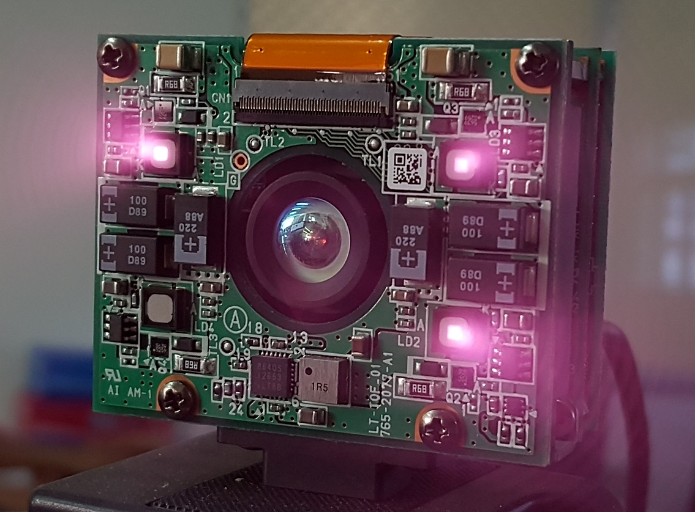 * LED 1, LED 2, LED 4 is turned on and beaming * LED 4 is turn OFF
2-4 | Control LEDs (ON/OFF) | Repeat the 2-3 case, but tick or untick another LD1 LD2 LD3 or LD4 to see if its works |  |  | Pass | Huy
2-5 | Switch image mode to DEPTH | 1) Open Chrome 2) Type http://192.168.2.1 in the address bar 3) After log in screen appear, type user name User1 and password pass1 4) Press Enter or click button Login 5) The main screen appear. In the 'Control Panel'/Mode, change it to DEPTH 6) Click [Submit] button | The DEPTH image should be display in colored image |  | Pass | Huy
2-6 | Switch image mode to IR | 1) Open Chrome 2) Type http://192.168.2.1 in the address bar 3) After log in screen appear, type user name User1 and password pass1 4) Press Enter or click button Login 5) The main screen appear. In the 'Control Panel'/Mode, change it to IR 6) Click [Submit] button | The IR image should be display in grayscale |  | Pass | Huy
2-7 | Change camera range from NEAR to FAR | 1) Open Chrome 2) Type http://192.168.2.1 in the address bar 3) After log in screen appear, type user name User1 and password pass1 4) Press Enter or click button Login 5) The main screen appear. In the 'Control Panel'/Range, change from NEAR to FAR 6) Click [Submit] button | The area NEAR the camera will faded and the FAR area is clearer |  | Pass | Huy
2-8 | Change camera range from FAR to NEAR | 1) Open Chrome 2) Type http://192.168.2.1 in the address bar 3) After log in screen appear, type user name User1 and password pass1 4) Press Enter or click button Login 5) The main screen appear. In the 'Control Panel'/Range, change from FAR to NEAR 6) Click [Submit] button | The area FAR the camera will faded and the NEAR area is clearer |  | Pass
 |  |  |  |  | Pass | Huy
3 | Integration between module |  |  |  | Pass | Huy
3-1 | Control camera while it is streaming | 1) Open Chrome 2) Type http://192.168.2.1 in the address bar 3) After log in screen appear, type user name User1 and password pass1 4) Press Enter or click button Login 5) When the page is streaming camera image, change some settings in Control Panel 6) Click [Submit] button | Camera will change settings according Control Panel settings. |  | Pass | Huy
3-2 | Multiple session streaming | 1) On PC 1: open Chrome and login to camera page and watch it is streaming 2) On PC 2: open Chrome and login to camera page 3) Check if camera streaming is working on both PC 1 and 2 4 Repeat 1-3 on PC 3, 4, 5 | The camera streaming on web page should continue running on PC1, PC2, PC3, PC4, PC5 | PC2 don’t display streaming image from camera "Device or resource busy" in the log text of the FPGA board (in the logged-in SSH terminal client session) | Pass | Huy | This is not occurred in the previous version that tested in Ubuntu
3-3 | Multiple session controlling | 1) On PC 1: open Chrome and login to camera page and watch it is streaming 2) On PC 2: open Chrome and login to camera page and watch it is streaming 3) On PC 1: change mode IR to DEPTH, or DEPTH to IR. The streaming image on PC 1 or PC 2 should be changed due to it's mode had been changed | The streaming image on PC 2 should be changed from DEPTH <--> IR due to it's mode had been changed | The streaming image on PC2 won't changed, even when PC1 had switch camera mode from IR <--> DEPTH | Pass | Huy
4 | Miscellaneous |  |  |  | Pass | Huy
4-1 | Log-in | 1) Open Chrome 2) Type http://192.168.2.1 in the address bar 3) After log in screen appear, type user name User1 and password pass2 4) Press Enter or click button Login 5) Click Log out button | Login fail with message: "The user name or password is incorrect." |  | Pass | Huy
4-2 | Log-out | 1) Open Chrome 2) Type http://192.168.2.1 in the address bar 3) After log in screen appear, type user name User1 and password pass1 4) Press Enter or click button Login 5) Click Log out button | Log out Back to Log-in form. |  | Pass | Huy
4-3 | User must be log-in before view image or control camera | 1) Open Chrome 2) Type http://192.168.2.1/login | redirect to login form |  | Pass | Huy

